Sheet1
الحاسبة الخاصة بـقناة Things Maker
https://www.youtube.com/thingsmaker
 | اطبع ملف المكعب من المجلد الصحيح
 | يفترض ان يكون مقاس المكعب 20x20x20 مليمتر |  |  | ادخل القيم في المربعات المحددة باللون الرمادي/ رصاصي (فقط)
 | اذا كان المقاس مختلف اتبع الخطوات ادناه
 |  |  | ادخل القيم الجديدة في مكانها الصحيح في الكود
 | تعديل محور X

 | 20 | المقاس المطلوب (يفترض ان يكون 20)
 |  | ادخل المقاس الفعلي للقطعة جهه محور X
 |  | ادخل القيمة المسجلة في الكود للمحور
 | #DIV/0! | القيمة الجديدة للمحور (سجلها في الكود)

 | تعديل محور Y

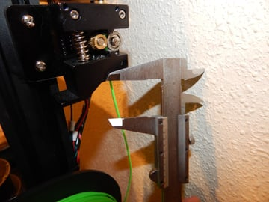
 | 20 | المقاس المطلوب (يفترض ان يكون 20)
 |  | ادخل المقاس الفعلي للقطعة جهه محور Y
 |  | ادخل القيمة المسجلة في الكود للمحور |  | هذا الجزء خاص بالاكسترودر
 | #DIV/0! | القيمة الجديدة للمحور (سجلها في الكود) |  | تعديل محور E

 |  |  |  | 120 | مقدار الضخ (يفترض ان يكون 120)
 | تعديل محور Z |  |  |  | ادخل مقاس الفلمنت المتبقي من النقطة التي سجلتها الى الاكسترودر
 |  |  |  | 120 | قيمة الفلمت المتبقي (تحسب تلقائيا)
 | 20 | المقاس المطلوب (يفترض ان يكون 20) |  |  | ادخل القيمة المسجلة في الكود للمحور
 |  | ادخل المقاس الفعلي للقطعة جهه محور Z |  | 0.0 | القيمة الجديدة للمحور (سجلها في الكود)
 |  | ادخل القيمة المسجلة في الكود للمحور
 | #DIV/0! | القيمة الجديدة للمحور (سجلها في الكود) |  | خطوات معايرة الاكسترودر
 |  |  |  | قيس الفلمت (من جهه الدخول) 120 ملي وحددها بالقلم
 |  |  |  | ارفع حرارة النوزل الى 190 وضخ 100 ملي فقط من النوزل عن طريق برنامج التحكم بالطابعة
 |  |  |  | بعد انتهاء الضخ احسب المسافة مابين نقطة دخول الفلمنت و النقطة التي حددتها بالقلم
 |  |  |  | سجل المعطيات في الحاسبة أعلاه في اماكنها الصحيحة

